ANALISIS INGRESOS
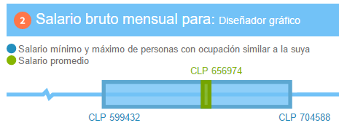
 |  |  |  |  |  |  | FUENTE DE INFORMACION www.mifuturo.cl / www.universia.cl
 |  |  |  |  |  |  | INGENIERIA INFORMÁTICA
 |  | EXPERIENCIA
SIGLA | ROL | (- 2 años) | (+2 años) | RESPONS. | SUELDO | HH
JP | Jefe de Proyecto |  | x | 50%
AF | Analista Funcional |  | x | 30%
PG | Programador | x
DBA | Desarrollador BD | x |  | 30%
TS | Testing | x
DI | Diseñador | x |  |  | $500,000
El valor HH de cada rol (columna G, sueldo / 180 h mensuales) alimenta la columna COSTO x HORA del diccionario de la hoja EDT.

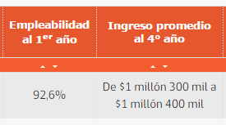
 |  |  | Hrs.Sem. | 45
 |  |  | HRS.Mens.
 |  |  | HH | Sueldo/180hrs

PROMEDIO | PROGRAMADOR | INGENIERO | DISEÑADOR
Ingreso Primer Año | $500,000 | $700,000 | $500,000
Ingreso Experiencia | $900,000 | $1,300,000 | $800,000

 |  |  |  |  |  |  | ANALISTA PROGRAMADOR

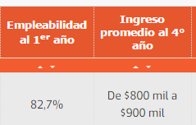

 |  |  |  |  |  |  | DISEÑADOR

